Tablero



TABLERO DE RENDICIÓN DE CUENTAS
ACTUALIZADO AL 31 DE MARZO DEL 2024
DIRECCIÓN GENERAL DE TRANSPORTES

 |  |  |  |  |  |  |  |  |  | Información Pública
AUTORIDADES |  |  | GESTIÓN DE PRESUPUESTO |  | EJECUCIÓN PRESUPUESTARIA POR GRUPOS DE GASTO |  | EJECUCIÓN PRESUPUESTARIA POR CLASIFICACIÓN GEOGRÁFICA |  | SERVICIOS PERSONALES, TÉCNICOS Y PROFESIONALES
Director General (Interino) | Lic. Willy Rolando Huitz Hernandez |  | Presupuesto vigente 2023 | Q14,951,270.00 | Grupo (000): SERVICIOS PERSONALES | Q2,559,753.00 | Región (I) :METROPOLITANA | Q2,981,730.00 | Presupuesto para pago de salarios y honorarios | Q9,459,732.00
 |  |  |  |  | Grupo (100): SERVICIOS NO PERSONALES | Q345,695.00
Sub-Directora |  |  | Presupuesto ejecutado | Q3,171,932.00 | Grupo (200): MATERIALES Y SUMINISTROS | Q250,180.00 | Región (II): NORTE | Q63,645.00
 |  |  |  |  | Grupo (300): PROPIEDAD, PLANTA, EQUIPO E INTANGIBLES | Q-
 |  |  | Porcentaje de ejecución | 21.22% | Grupo (400): TRANSFERENCIAS CORRIENTES | Q- | Región (III): NORORIENTE | Q- | Presupuesto ejecutado en pago de salarios y honorarios | Q2,559,753.00
 |  |  |  |  | Grupo (500): TRANSFERENCIAS DE CAPITAL | Q-
Porcentaje de ejecución | 21.22%
Porcentaje pendiente de ejecución | 78.78%
 |  |  | Porcentaje pendiente de ejecución | 78.78% | Grupo (900): ASIGNACIONES GLOBALES | Q16,304.00 | Región (IV): SURORIENTE | Q-

 |  |  |  |  |  |  | Región (V): CENTRAL | Q- | Porcentaje de ejecución en el pago de salarios y honorarios | 27.06%

 |  |  |  |  | EJECUCIÓN POR FINALIDADES |  | Región (VI): SUROCCIDENTE | Q126,556.00
 |  |  |  |  | 010000 SERVICIOS PÚBLICOS GENERALES | Q-
 |  |  |  |  | 020000 DEFENSA | Q- | Región (VII): NOROCCIDENTE | Q- | Personal permanente 011 | 17 personas
 |  |  |  |  | 030000 ORDEN PÚBLICO Y SEGURIDAD CIUDADANA | Q- | Región (VIII): PETÉN | Q- | Personal temporal 021 Personal temporal 022 Jornales 031 | 2 personas 4 personas 0 personas
 |  |  |  |  | 040000 ATENCIÓN A DESASTRES Y GESTIÓN DE RIESGOS | Q- | Multiregional: | Q- | Servicios técnicos o profesionales 029 | 112 personas
 |  |  |  |  | 050000 ASUNTOS ECONÓMICOS | Q2,101,540.90 | 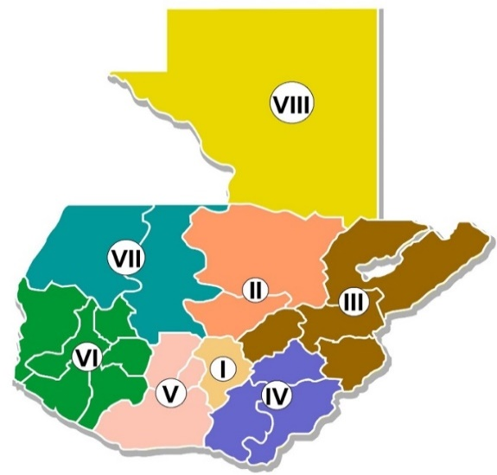 |  | Servicios técnicos o profesionales subgrupo 18 | 0 personas
 |  |  |  |  | 070000 URBANIZACIÓN Y SERVICIOS COMUNITARIOS | Q-
 |  |  |  |  | 080000 SALUD | Q-
 |  |  |  |  | 090000 ACTIVIDADES DEPORTIVAS, RECREATIVAS, CULTURA Y RELIGIÓN | Q-
 |  |  |  |  | 100000 EDUCACIÓN | Q-
 |  |  |  |  | 110000 PROTECCIÓN SOCIAL | Q-

 |  | Descripción del programa |  | Presupuesto vigente | Presupuesto ejecutado | Porcentaje de ejecución | PRINCIPALES AVANCES O LOGROS AL 31 DE MARZO DE 2024
PROGRAMA PRESUPUESTARIO | PROGRAMA 12 | REGULACIÓN DE TRANSPORTE EXTRAURBANO POR CARRETERA |  | Q14,951,270.00 | Q3,171,932.00 | 21.22% | 1. Eficiente ejecución presupuestaria al presente ejercicio fiscal, de acuerdo con las cuotas de caja asignadas por el Ministerio de Finanzas Publicas-MINFIN-. Lo cual se representa en un porcentaje de ejecución de 21.22 %, habiéndose atendido a 141,372 beneficiarios de los servicios prestados por la Dirección General de Transportes -DGT-.
 |  |  |  |  |  |  | 2. Incremento de los operativos de control realizados durante el periodo comprendido en el mes de enero a febrero de 2024, brindando un apoyo directo de seguridad vial a los usuarios, durante este periodo. A la fecha se han realizado un total 72 operativos de control.
 |  |  |  |  |  |  | 3 . Avance en la implementación de lo establecido en el Decreto Numero 5-2021 del Congreso de la República, Ley para la Simplificación de Requisitos y Trámites Administrativos, facilitando la atención a los usuarios y reduciendo los tiempos en los trámites realizados, habiendo a la fecha simplificado 17 trámites los cuales se encuentran a disponibilidad de los usuarios de los servicios prestados por la DGT.
 |  |  |  |  |  |  | 4 . Atención eficaz en la gestión de los expedientes en trámite: licencias nuevas 38, permisos expresos y temporales 1,850 registros de pilotos 151 y registros de carga pesada 38 , correspondientes a solicitudes resueltas en el periodo actual.

DEPARTAMENTOS

METROPOLITANA | GUATEMALA | Q2,500,001.95
NORTE | ALTA VERAPAZ | Q0.00
 | BAJA VERAPAZ | Q0.00
NORORIENTE | IZABAL | Q410,932.43
 | ZACAPA | Q0.00
 | EL PROGRESO | Q332,159.67
 | CHIQUIMULA | Q0.00
SURORIENTE | JALAPA | Q0.00
 | SANTA ROSA | Q0.00
 | JUTIAPA | Q0.00
CENTRAL | ESCUINTLA | Q0.00
 | CHIMALTENANGO | Q0.00
 | SACATEPEQUEZ | Q0.00
SUROCCIDENTE | SUCHITEPEQUEZ | Q214,513.02
 | SOLOLA | Q0.00
 | TOTONICAPAN | Q0.00
 | QUETZALTENANGO | Q236,795.62
 | RETALHULEU | Q0.00
 | SAN MARCOS | Q0.00
NOROCCIDENTE | HUEHUETENANGO | Q0.00
 | QUICHE | Q0.00
PETEN | PETEN | Q211,765.94

